NOTE PENTING
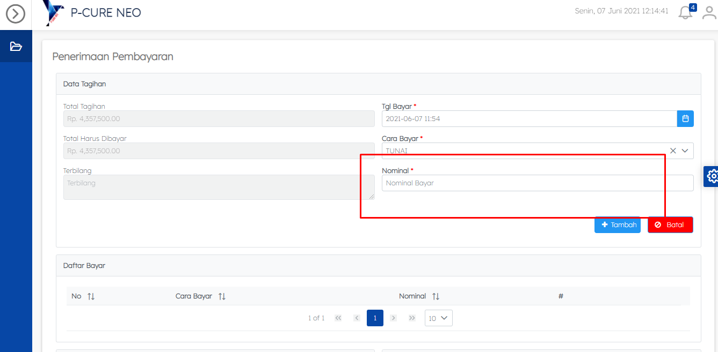
NO | KETERANGAN BUGS & REV | NAMA MODUL
1 | Billing di aplikasi registrasi online tidak bisa dibuka | REGISTRASI ONLINE
2 | Pas pembayaran nominalnya munculkan jon jangan user yg input, otomatiskeun | KASIR

3 | Display Antrian
4 | Pemanggil

